様式1-2 別紙 参加者リスト（機関名1）
 |  |  |  |  |  |  |  |  |  |  |  | 計画様式1-2 別紙 参加者リスト（研究開発）
研究開発課題名： | ○○○○○○○・・・ |  |  |  |  |  |  |  |  |  | 2024xxxx（作成日を記入）

（補足）
【研究倫理プログラム・研修の受講に関して】
研究開発活動の不正行為を未然に防止する取組の一環として、JSTは、新規採択の研究課題に参画しかつ研究機関に所属する研究者等に対して、研究倫理教育プログラムの履修を必須とします。具体的には、下記の資料を参照してください。
https://www.jst.go.jp/researchintegrity/shiryo/riprogram_2024.pdf#zoom=75
JST経由でeAPRINへの登録・受講を希望される場合には、本表I列にてお知らせください。
【エフォート】
総合科学技術・イノベーション会議におけるエフォートの定義「研究者の年間の全仕事時間を100％とした場合、そのうち当該研究の実施に必要となる時間の配分率（％）」に従い記入してください。「全仕事時間」とは研究活動の時間のみを指すのではなく、教育・医療活動等を含めた実質的な全仕事時間を指します。
企業における研究者等について、期間を定めて本プロジェクトに専従する場合には、エフォート率を100％とし、括弧書きで専従する期間を明記してください。
【GAPファンド人件費支出有無】
・契約上、研究担当者となる方（研究代表者、主たる共同研究開発者）は人件費の対象外で、謝金も支払うことはできません。
＜若手研究者の自発的な研究活動等について＞ 「競争的研究費においてプロジェクトの実施のために雇用される若手研究者の自発的な研究活動等に関する実施方針」（※令和2年2月12日競争的研究費に関する関係府省連絡会申し合わせ）に基づき、JST資金から人件費が拠出される若手研究者について、研究代表者等がプロジェクトの推進に支障がなく、かつ推進に資すると判断し、所属研究機関からの承認が得られた場合には、本事業から人件費を支出しつつ、本事業に従事するエフォートの一部を、自発的な研究活動や研究・マネジメント能力向上に資する活動に充当することが可能です。
９．課題の推進体制の詳細
（１）参加者リスト
機関名(大学、企業等) | 部署名(学部、部署等) | 役職 | 姓 | 名 | 英語表記・姓 (全て 大文字） | 英語表記・名 （先頭のみ 大文字） | E-mail Address | 役割分担 役割はプルダウンから 選択してください | 実施内容 実施内容を記載してください | エフォート（％） と期間 | GAPファンド 人件費支出有無 | 備考欄

 |  |  |  |  |  |  |  |  |  |  |  |  | 事業化推進者（代表担当者） | ①既に研究倫理プログラム・研修を受講済み
 |  |  |  |  |  |  |  |  |  |  |  |  | 事業化推進者 | ③JSTを経由せず受講予定
 |  |  |  |  |  |  |  |  |  |  |  |  | 研究代表者 | ④計画時点で研究における役割上、論文作成や共著、特許出願の可能性がないと研究代表者が判断している
 |  |  |  |  |  |  |  |  |  |  |  |  | 主たる共同研究者 | ⑥今回JST経由でeAPRINへ登録し受講予定
 |  |  |  |  |  |  |  |  |  |  |  |  | 研究参加者

様式1-2別紙 参加者リスト（記入例）
提出日を記入してください。
「研究代表者」「主たる共同研究開発者」については、e-Radに記載のエフォート値と同一値となるように整合を取って下さい。またエフォートの期間も記載してください。
（補足）
【研究倫理プログラム・研修の受講に関して】
研究開発活動の不正行為を未然に防止する取組の一環として、JSTは、新規採択の研究課題に参画しかつ研究機関に所属する研究者等に対して、研究倫理教育プログラムの履修を必須とします。具体的には、下記の資料を参照してください。
https://www.jst.go.jp/researchintegrity/shiryo/riprogram_2024.pdf#zoom=75
JST経由でeAPRINへの登録・受講を希望される場合には、本表I列にてお知らせください。
【エフォート】
総合科学技術・イノベーション会議におけるエフォートの定義「研究者の年間の全仕事時間を100％とした場合、そのうち当該研究の実施に必要となる時間の配分率（％）」に従い記入してください。「全仕事時間」とは研究活動の時間のみを指すのではなく、教育・医療活動等を含めた実質的な全仕事時間を指します。
企業における研究者等について、期間を定めて本プロジェクトに専従する場合には、エフォート率を100％とし、括弧書きで専従する期間を明記してください。
【JST資金人件費対象者】
・契約上、研究担当者となる方（研究代表者、主たる共同研究開発者）は人件費の対象外で、謝金も支払うことはできません。
＜若手研究者の自発的な研究活動等について＞ 「競争的研究費においてプロジェクトの実施のために雇用される若手研究者の自発的な研究活動等に関する実施方針」（※令和2年2月12日競争的研究費に関する関係府省連絡会申し合わせ）に基づき、JST資金から人件費が拠出される若手研究者について、研究代表者等がプロジェクトの推進に支障がなく、かつ推進に資すると判断し、所属研究機関からの承認が得られた場合には、本事業から人件費を支出しつつ、本事業に従事するエフォートの一部を、自発的な研究活動や研究・マネジメント能力向上に資する活動に充当することが可能です。
 |  |  |  |  |  |  |  |  |  |  | 20230115
９．課題の推進体制の詳細
（１）参加者リスト
機関名(大学、企業等) | 部署名(学部、部署等) | 役職 | 姓 | 名 | 英語表記・姓 (全て 大文字） | 英語表記・名 （先頭のみ 大文字） | E-mail Address | 役割分担 プルダウンから 選択してください | 実施内容 実施内容を 記載してください | エフォート（％） と期間 | GAPファンド 人件費支出有無 | 備考欄

先頭のみ、大文字で記入してください。
※半角文字使用
半角文字使用
姓・名は別の列に記入してください。
エフォート（%）と期間を必ず入力
〇〇大学 | 〇〇学部 | 教授 | 科学 | 太郎 | KAGAKU | Tarou | kagaku@jst.go.jp | 研究代表者 | 全体統括 | 30 (00.0-0月） | ―
××大学 | ××学部 | 教授 | ○○ | ○○ |  |  |  | 研究参加者 | ○○の作製及びフィールド試験の実施 | 100 (00.0-0月） | ―
○○大学 | 〇〇研究科 | 研究員 | ○○ | ○○ |  |  |  | 研究参加者 | 技術検証用データ取得 | 100 (00.0-0月） | ● | ①100％、②「若手自発」、③科研費若手研究10％
JST経由でeAPRINへの登録・受講を希望された方には、JST研究公正課よりメールを送信します。メールアドレスに間違いの無いようご注意下さい。
また、各人には受講義務があることを、所属機関の実施責任者からご説明ください。
「若手自発」適用者については、以下の①～③を記載してください。
① JST資金からの人件費拠出割合を備考に記載してください。 ② 適用枠組「若手自発」 ③ 他業務名とそのエフォート（％）を記載してください。
なお、③で記載可能なエフォートの上限は、人件費を拠出しているプログラムの各エフォート率に対して、20％が上限です。例えば、起業実証支援からエフォート80％分の人件費を拠出している場合は、16%が上限となります。
※「若手研究者の自発的な研究活動等について」については右の補足を参照
△△大学 | 工学部 | 准教授 | △△ | △△ |  |  |  | 研究参加者 | 知財戦略構築 |  | ―
△△大学 | 工学部 | 准教授 | □□ | □□ |  |  |  | 研究参加者 | ●● |  | ―
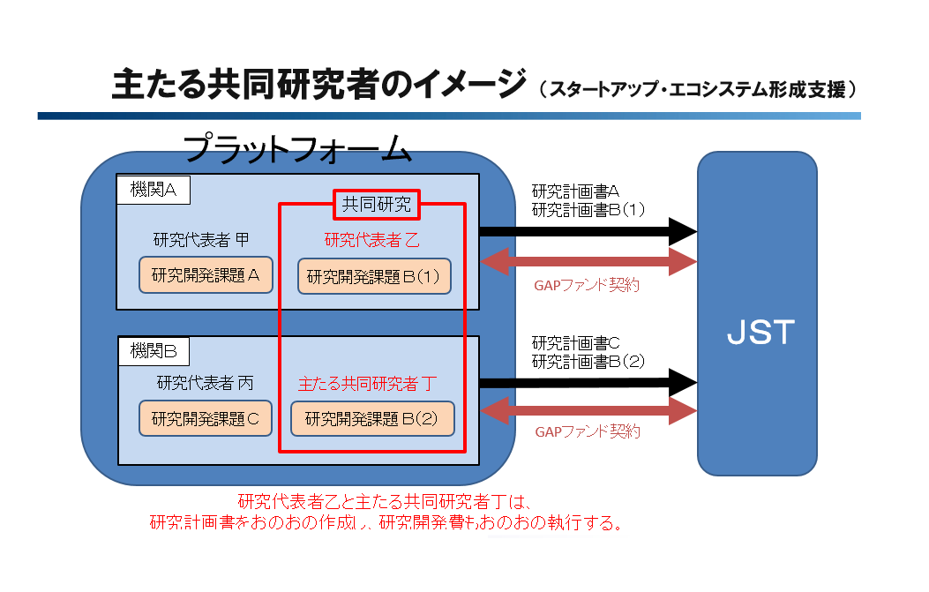
△△大学 | 産学連携推進機構 | 知財担当 | △△ | △△ |  |  |  | 研究参加者 | △△ |  | ―
プルダウンから該当するものを選択してください。
研究倫理プログラム・研修の受講に関する詳細は、「注意事項」のシートをご参照ください。

 |  |  |  |  |  |  |  |  |  |  |  |  | 事業化推進者（代表担当者） | ①既に研究倫理プログラム・研修を受講済み
 |  |  |  |  |  |  |  |  |  |  |  |  | 事業化推進者 | ③JSTを経由せず受講予定
 |  |  |  |  |  |  |  |  |  |  |  |  | 研究代表者 | ④計画時点で研究における役割上、論文作成や共著、特許出願の可能性がないと研究代表者が判断している
 |  |  |  |  |  |  |  |  |  |  |  |  | 主たる共同研究者 | ⑥今回JST経由でeAPRINへ登録し受講予定
 |  |  |  |  |  |  |  |  |  |  |  |  | 研究参加者

